envy (3)
견 적 서

강원대학교 박선일 |  | 귀하
전화 :
팩스 :
담당 :

아래와 같이 견적합니다.

견 적 합 계 : | ₩1,900,000
견 적 일 자 : | 2014-11-03
결 재 조 건 :

품 명 | 규 격 | 수 량 | 단 가 | 금 액 | 세 액 | 합 계 액
 |  |  |  | - | - | -
노트북 | hp envy13-3007tu | 1 | 1,727,273 | 1,727,273 | 172,727 | 1,900,000
 |  |  |  | - | - | -
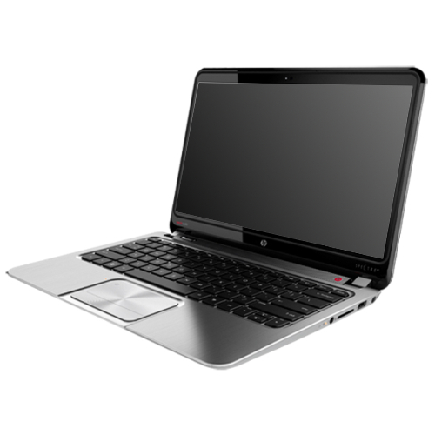
 | 인텔 i5-4200U 1.6GHz (up to 2.6GHz) |  |  | - | - | -
 | 8GB DDR3L Memory (upgrade 불가) |  |  | - | - | -
 | 256GB SSD |  |  | - | - | -
 | intel HD 4400
 | 무게 1.48Kg |  |  |  | - | -
 | 13.3인치 1920 x 1080 Full HD 해상도 |  |  |  | - | -
 | Windows 8.1 64bit |  |  |  | - | -
 | 파우치 / MS Sclupt comfort 마우스 |  |  |  | - | -
 | 노트북 가방 |  |  |  | - | -
 |  |  |  |  | - | -
 |  |  |  |  | - | -
 |  |  |  |  | - | -
 |  |  |  |  | - | -
 |  |  |  |  | - | -
 |  |  |  |  | - | -
 |  |  |  |  | - | -
 |  |  |  |  | - | -
 |  |  |  |  | - | -
 |  |  |  |  | - | -
 |  |  |  |  | - | -
 |  |  |  |  | - | -
 |  |  |  |  | - | -
 |  |  |  |  | - | -
 |  |  |  |  | - | -
 |  |  |  |  | - | -
 |  |  |  |  | - | -
* 결제계좌 : 신한 110-138-600484 씨-넷 |  |  | 합 계 |  | 172,727 | 1,900,000
* 견적담당 : | 조규장(010-2910-7760)
* REMARK

